MenuPrincipal
CASO DE USO
Descripción
Id | CU-06
Nombre | Menú
Req. Funcional | RF-006
Actores | Propietaria, Encargada de ventas y de almacen
Descripción | En este caso se visualizara el menu del sistema dando opciones para entrar al menu de ventas y al menu de productos.
Precondiciones | El empleado tiene que estar regristrado en el sistema,con su usuario y contraseña
Flujo Normal
1 | El empleado debe de acceder al sistema con su usuario y contraseña.
2 | El sistema muestra el menu con sus opciones
3 | El usuario elegira la opcion a ejecutar
4 | El sistema mostrara la ventana de la opcion elegida.
Flujo Alternativo
1 | El usuario no puede entrar al sistema
2 | Se hacen 5 intentos provando el acceso
3 | Se restablece su nombre de usuario y/o contraseña
4 | El usuario accede al sistema

Poscondiciones
Notas y asuntos | No aplica
Producción
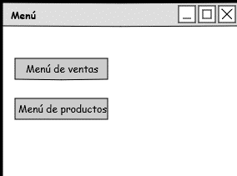
Elemento | Validación | Formato | Permite Null | Descripción | Imagen de la ventana
Menu De Ventas | Habilitado | N/A | N/A | Seleccionar la opcion y el sistema te abrira la ventana correspondiente

Menu De Productos | Habilitado | N/A | N/A | Seleccionar la opcion y el sistema te abrira la ventana correspondiente

Producción
Elemento | Validación | Formato | Permite Null | Descripción | Imagen de la ventana

CatalogoProductos
CASO DE USO
Descripción
Id | CU-07
Nombre | Catalogo De Productos
Req. Funcional | RF-007
Actores | Propietaria, Encargada de almacen
Descripción | Este caso de uso es para ver el catalogo de los productos registrados, teniendo opciones como (buscar, agregar, eliminar y editar).
Precondiciones | El empleado tiene que estar regristrado en el sistema,con su usuario y contraseña y tener acceso a ese cargo.
Flujo Normal
1 | El empleado debe de acceder al sistema con su usuario y contraseña.
2 | El usuario accede al catalogo de productos
3 | El sistema muestra la ventana con el catalogo.
4 | El usuario elige la opcion que desea realizar
5 | El sistema realiza la accion pedida por el usuario
Flujo Alternativo
1 | El usuario accede al catalogo de productos
2 | El usuario no realiza cambios y pide volver a la ventana anterior
3 | El sistema realiza la accion pedida por el usuario
4
Poscondiciones
Notas y asuntos | No aplica
Producción
Elemento | Validación | Formato | Permite Null | Descripción | Imagen de la ventana
Clave | Deshabilitado | N/A | N/A | Muestra la clave del producto | 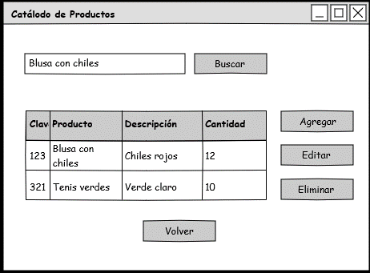
Producto | Deshabilitado | N/A | N/A | Muestra el nombre del producto
Descricion | Deshabilitado |  |  | Muestra la descripcion del producto
Cantidad | Deshabilitado |  |  | Muestra la cantidad del producto
Bsucar | Habilitado

Producción
Elemento | Validación | Formato | Permite Null | Descripción | Imagen de la ventana
Eliminar | Habilitado | N/A | N/A | Al dar clic debe mostrar un mensaje para confirmar la eliminación, en caso de que el usuario acepte, se debe eliminar el registro que se ha seleccionado en la lista de lo contrario no hace nada.

Editar | Habilitado | N/A | N/A | Al dar clic se debe habilitar el catalogo para hacer modificaciones y guardar los cambios

Agregar | Habilitado | N/A | N/A | Al dar clic el sistema mandara a otra ventana para poner los atributos del nuevo producto

Login
CASO DE USO
Descripción
Id | CU-08
Nombre | Login
Req. Funcional | RF-008
Actores | Propietaria, Encargada de almacen y ventas
Descripción | Este caso de uso permite acceder al sistema
Precondiciones | Tener tu usuario y contraseña unicas
Flujo Normal
1 | El empleado debera entrar al sistema para abrir su cuenta
2 | El sistema pedira su usuario y contraseña
3 | El empleado escribira su usuario y contraseña
4 | El usuario dara clic o enter para entrar
5 | El sistema revisara que exista ese usuario y que la contraseña sea correcta para acceder.
Flujo Alternativo
1 | El empleado puede que aun no tenga su registro
2 | El sistema impedira el acceso
3
4
Poscondiciones
Notas y asuntos | No aplica
Producción
Elemento | Validación | Formato | Permite Null | Descripción | Imagen de la ventana
Usuario | Habilitado | N/A | N/A | El empleado escribira su Usuario | 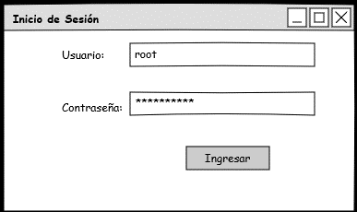
Contraseña | Habilitado | N/A | N/A | El empleado escribira su contraseña

Producción
Elemento | Validación | Formato | Permite Null | Descripción | Imagen de la ventana
Ingresar | Habilitado | N/A | N/A | Al dar clic el sistema le dara acceso a el y a las opciones de este

